F02.CFG-Paths
 |  | VVSS, Info Romana, 2025-2026

F02. Calcularea totalului unei comenzi

F02. Covered source code |  |  | F02. Control Flow Graph (CFG) | F02. Cyclomatic Complexity (CC)
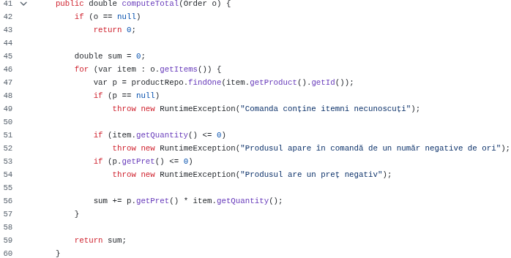
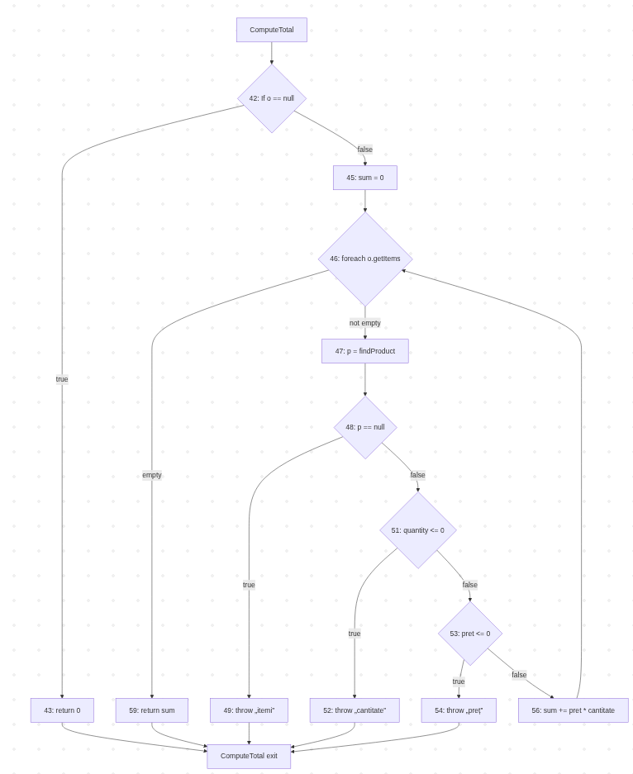
Line No. | Source code |  | Se va insera CFG asociat codului sursa testat (poza, diagrama, etc.). | CC1 = No. of regions = |  | 6
Req02_L01 | … |  | https://mermaid.ai/live/edit#pako:eNpVkt1umzAUx1_lyJcbjYDYJLGWSWvSj6RptYteFXJhgQlowWaOUZuRSH2PaXuePUefZOajicsVR_6d3_8cQ41imXBEUbqVz3HGlIbHeSTAPN_CmSzKSvNHqdl2DRcXX-Gyxj6FRQoSplMQ1XZ77ODL5vigVcUPMAvxkILiulIC3LUNpGy7M8Q8xITCripgegLmbcBVjQMKqVScxRnIwYbrhebFro-5ai28KPX-ANchmZxyjGxtM0Jq6LmbEI8olCYrzUXyXcmkinUP37SptzUet8SHnW6tnRYhNlk6U_IZ3l7_5mam_O31z9om--WWNfEo_KyY0LnewxezYi9cWsK7kPiWMG5ppvlZurSlq5qYOy3NsrZwZQnvQ4ItoUH__T7LVrbsISRBd_2fp53zE5wG6Bseus8Ria6cteXTh18C-Ev-fo_X3XlXLOzizi7uuwI5aKPyBNFmdAcVXBWsKVHdYBHSGS94hKh5TZj6EaFIHE1PycSTlMV7m5LVJkO0XcpBVZmY6ec52yh2RrhIuJrJSmhEPc9vHYjW6AVRHIwHgT_CE2_i-R52sYP2iPqTAQk8d0zIaBj4eOiTo4N-tanuYGxo8wTuMBg1Pcf_-cv9Hw | CC2 = Edges - Nodes + 2 = |  | 19 – 15 + 2 = 6
Req02_L02 | … |  | <Req02 CFG > | CC3 = No. of Conditions + 1 = |  | 5 + 1 = 6
Req02_L03 | …
... | …
.. | … |  |  | F02. Individual Paths
... | …
 |  |  |  | Path No. | Path
 |  |  |  | F02_P01 | 42(T) – 43
 |  |  |  | F02_P02 | 42(F) – 45 – 46(empty) – 59
 |  |  |  | F02_P03 | 42(F) – 45 – 46(not emtpy) – 47 – 48(T) – 49
 |  |  |  | F02_P04 | 42(F) – 45 – 46(not emtpy) – 47 – 48(F) – 51(T) - 52
 |  |  |  | F02_P05 | 42(F) – 45 – 46(not emtpy) – 47 – 48(F) – 51(F) – 53(T) – 54
 |  |  |  | F02_P06 | 42(F) – 45 – 46(not emtpy) – 47 – 48(F) – 51(F) – 53(F) – 56 – 46(empty) – 59

